Resumo
Teste do acoplamento entre dinheiro, votos e eleição

Vereadores • Pelotas e 497 municípios do RS • eleições de 2016, 2020 e 2024

Pelotas: associação e discriminação eleitoral
Métrica | 2016 | 2020 | 2024
ρ receita–votos (Pelotas) | 0.662687496487237 | 0.6355828796179559 | 0.6676546369712337
ρ dentro da lista (Pelotas) | 0.6212763588635767 | 0.5941222330845815 | 0.5796340048266493
AUC receita → eleição | 0.9567510548523206 | 0.9222065063649222 | 0.9204287775716347
AUC votos → eleição | 0.9933694996986137 | 0.991984912776992 | 0.997732426303855
Atenuação após votos + lista (RS) | 0.748483997361868 | 0.8715608082205972 | 0.9321946428574035
ΔAUC dinheiro após viabilidade prévia |  | 0.08814104938271608 | 0.1150654486586494
ΔAUC dinheiro após votos + lista | -0.008966517857142853 | -0.004950617283950644 | -0.0030467160037002737

Leitura do teste
1. Recursos e votos: a receita se associa fortemente aos votos em Pelotas e a relação permanece dentro das listas.

2. Mecanismo: no RS, votos nominais e força da lista absorvem 74,8%–93,2% do coeficiente inicial do dinheiro.

3. Seleção reversa: o dinheiro melhora a previsão baseada em viabilidade anterior, mas não depois que os votos correntes já são conhecidos.

RS: atenuação após votos e força da lista
Cautela: a análise é observacional. Votos e força corrente da lista são pós-campanha; a atenuação é evidência compatível com mecanismo, não uma estimativa causal.

Métrica | 2016 | 2020 | 2024
Atenuação do coeficiente | 0.748483997361868 | 0.8715608082205972 | 0.9321946428574035

Figuras
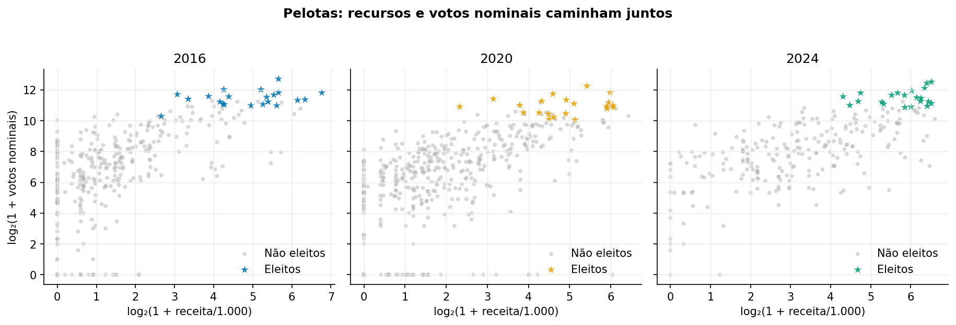
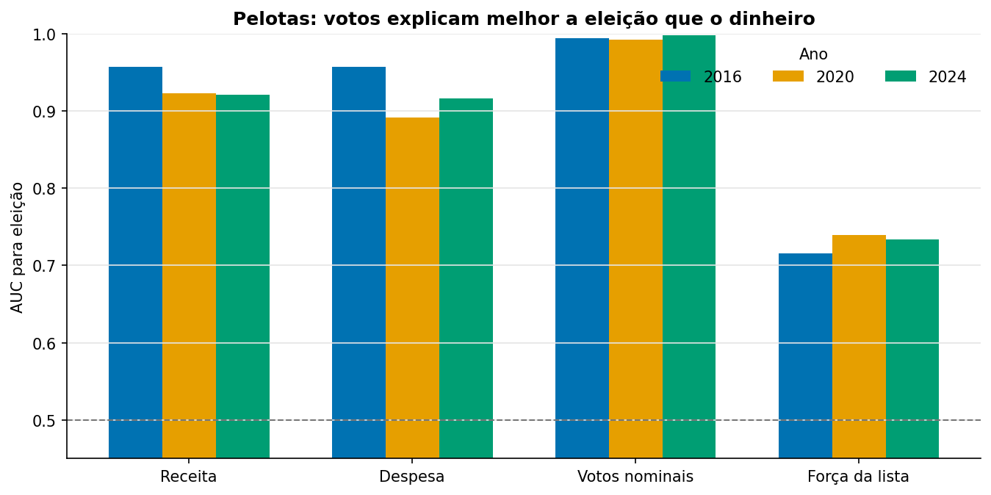
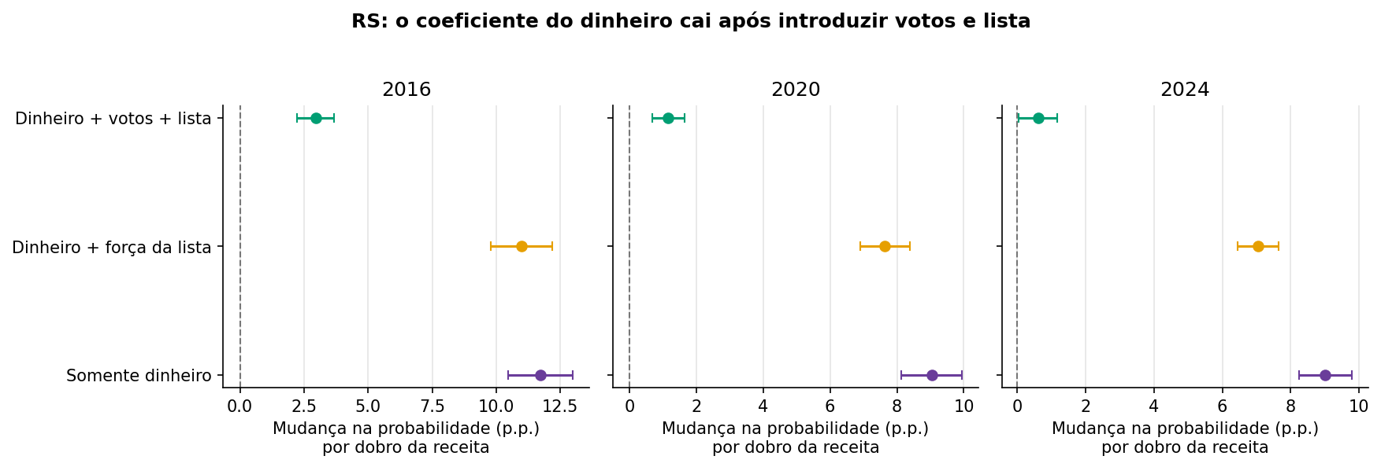
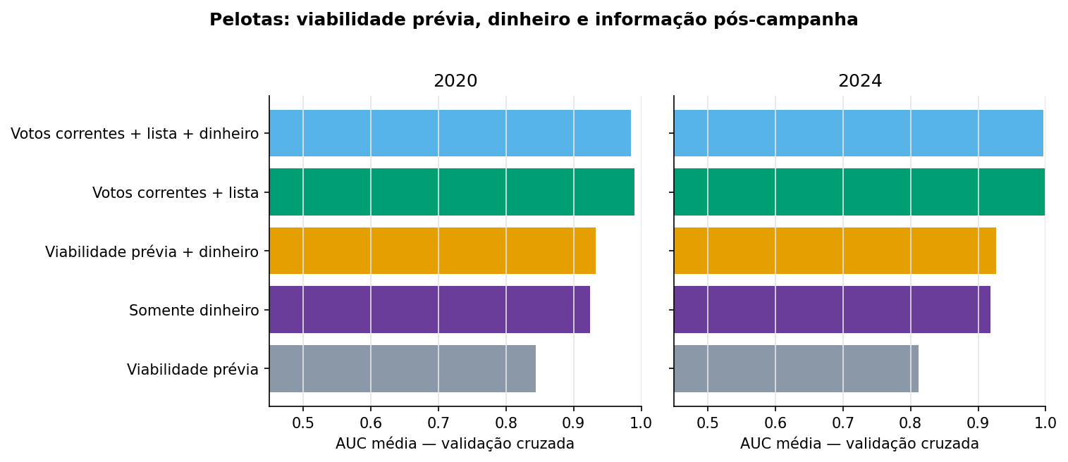
Figuras do teste

